Лист1
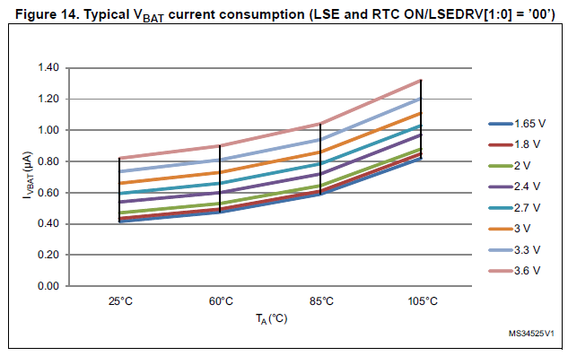
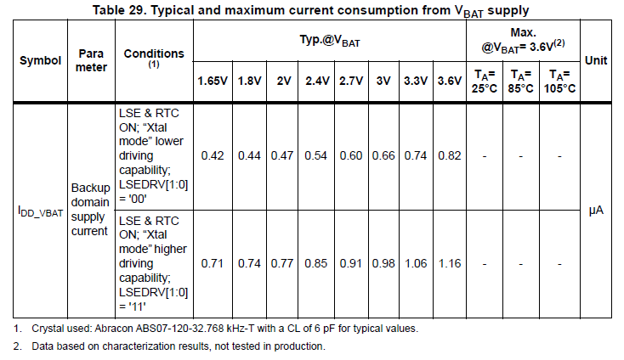
Расчет срока жизни батарейки при работе RTC
Тихонов Е.Н
21.06.2020

Микроконтроллер | STM32F334C8T6
Батарея | CR1220 MFR.IB / Renata Batteries
Режим | LSE & RTC ON; “Xtal mode” lower driving capability; LSEDRV[1:0] = '00'
Температура | 25 | С

Емкость | 35 | мАч
Ток потребления | 0.66 | мкА
Напряжение | 3 | В

Срок жизни | 6.0495440372 | лет

